Bénin
 | Bénin - COURBE DES TAUX 09/06/2025

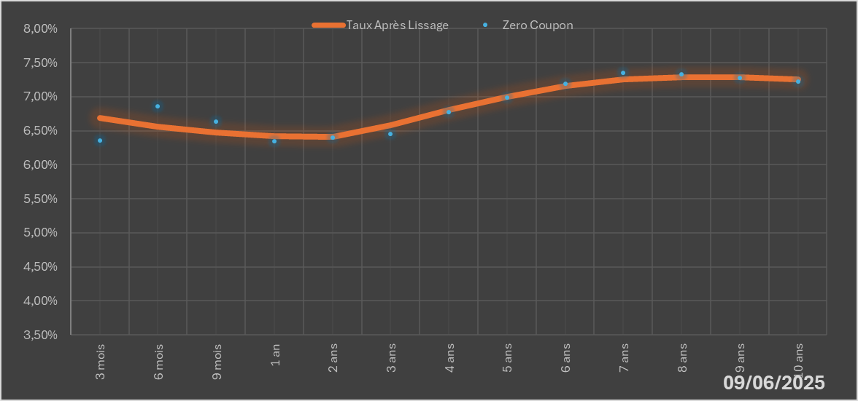
 |  | Maturité | Zero Coupon | Taux Après Lissage
 |  | 3 mois | 6.3568% | 6.6829%
 |  | 6 mois | 6.8627% | 6.5585%
 |  | 9 mois | 6.6377% | 6.4716%
 |  | 1 an | 6.3440% | 6.4160%
 |  | 2 ans | 6.3995% | 6.4093%
 |  | 3 ans | 6.4546% | 6.5832%
 |  | 4 ans | 6.7724% | 6.8034%
 |  | 5 ans | 6.9865% | 7.0031%
 |  | 6 ans | 7.1951% | 7.1541%
 |  | 7 ans | 7.3557% | 7.2492%
 |  | 8 ans | 7.3259% | 7.2919%
 |  | 9 ans | 7.2718% | 7.2904%
 |  | 10 ans | 7.2183% | 7.2540%

2025-06-09
oui

Bénin

